Keywords
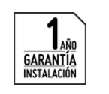
Keywords | Marketing Phrases | Pages
Pintura | Encuentra el Papel Tapiz que más te guste ¡y nosotros lo instalamos por ti! | Home page
Contratistas Instalación Papel de Pared y Estampados de Pared | Si estás pensando en disfrutar tu hogar, deja la instalación del papel mural en manos expertas | Descripcion y precio

Enseres y Decoración Doméstica | Contamos con profesionales para todo tipo de proyectos en el hogar, con el respaldo y garantía de | Cotiza tu proyecto
Papel de Pared y Estampados de Pared | Servicio desarrollado por profesionales que se harán cargo de la instalación. | Contratar servicio
Instalacion papel de pared | Brindamos una respuesta rápida a tus requerimientos. | Cobertura

Pintura Contratistas Instalación Papel de Pared y Estampados de Pared en McAllen, TX | Te ofrecemos las mejores alternativas de financiamiento para concretar tu proyecto.
Servicio Instalación de Papel Tapiz | Nuestros trabajos son ejecutados según especificaciones técnicas, que aseguran un correcto resultado.
Reparaciones por tiempo | LLENA TUS MUROS DE TEXTURA Y COLOR
 | ¡Nosotros instalamos el papel tapiz!
Baños
Closets | El Servicio Full de Instalación de Papel Tapiz incluye:
Cocina | Provisión y aplicación de adhesivo.
Como instlar papel tapiz en los muros? | Instalación papel mural por m2.
 | Es importante que tengas presente que el servicio no considera el producto a instalar, materiales para su instalación no mencionados anteriormente ni envío.
Pintura | El producto a instalar debe ser comprado en una tienda
Contratistas Instalación Papel de Pared y Estampados de Pared
Enseres y Decoración Doméstica | Precio del Servicio Instalación de Papel Tapiz:
Papel de Pared y Estampados de Pared
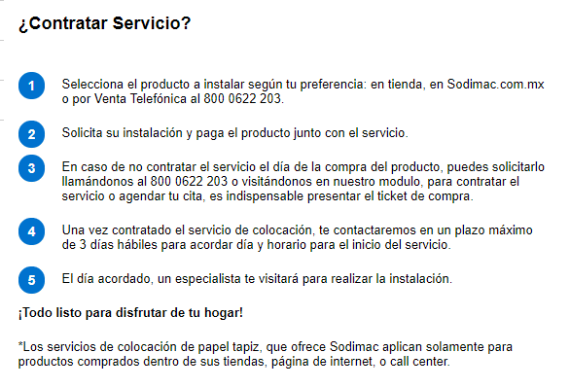
Instalación
Papel Tapiz
Instalaciones

PERSIANAS Y TAPIZ

 | 1. Cuéntanos tu proyecto de poner papel tapiz. Puedes incluir fotografías.

 | 2. Los mejores profesionales y empresas de poner papel tapiz recibirán un aviso de tu proyecto.

 | 3. Aquellos que estén interesados se pondrán en contacto contigo para pasarte una cotización.

 | La variedad de texturas, colores y figuras mas amplia en el Valle. Material en Existencia, promociones e insentivos disponibles. la instalacion de papel tapiz la puedes hacer tu como un projecto DIY o te podemos recomendar a instaladores profesionales.

Search Phrases
